Cálculos
Identifique los productos químicos
Según requerimientos de la empresa
Consulte al proveedor, cuáles son los productos de limpieza y desinfección que va a requerir para garantizar una adecuada higienización de sus áreas, equipos y del personal que labora en su empresa.
Seleccione el producto químico que utilizará, según la lista que se despliega en la celda.
Describa cuál será la aplicación del producto químico
Según propósito de limpieza y desinfección
Seleccione el área o superficie en la que aplicará el producto químico, según la lista que se despliega en la celda.
Digite el dato de concentración del producto químico concentrado
Según etiqueta o ficha técnica
Revise la ficha técnica o etiqueta de cada unos de los productos químicos que utiliza. Digite en esta columna el dato de concentración del ingrediente activo.
El dato puede estar expresado en porcentaje (%) o partes por millón (ppm).
Digite el dato de concentración del producto químico diluido
Según recomendación del fabricante o proveedor
Digite en la columna de abajo el dato de concentración que debe obtener del producto químico al diluirlo, debe considerar la recomendación del proveedor según la aplicación que le vaya a dar.
Digite la cantidad de solución desinfectante que debe preparar
Según los requerimientos del área
Digite en la columna de abajo el dato de la cantidad total que requiere preparar de la solución desinfectante para realizar las tareas de desinfección.
Cantidad de producto químico concentrado que debe utilizar para preparar la solución desinfectante
En las celdas de la columna se despliega la cantidad de producto químico concentrado que debe medir para preparar la solución desinfectante.
Procedimiento de preparación
En las celdas de abajo se indica el procedimiento que debe seguir para preparar la solución desinfectante.
COLUMNA 1 |  COLUMNA 2 | 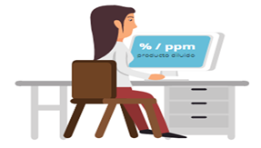 COLUMNA 3 |  COLUMNA 6 | 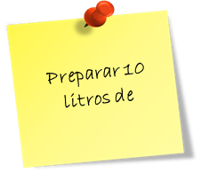 COLUMNA 2 |  COLUMNA 3 | 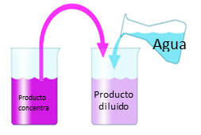 COLUMNA 4
Producto | Aplicación | Concentración producto concentrado (% p/v) | Concentración producto diluido (% p/v) | Cantidad a preparar (Litro) | Cantidad de producto (Litro) | Preparación
Hipoclorito de sodio | Alimentos | 10 | 0.01 | 20 | 0.0200 | Medir 20 ml de Hipoclorito de sodio y aforar a 20 litros
 |  |  |  |  | 0.0000 | Medir 0 ml de y aforar a litros
 |  |  |  |  | 0.0000 | Medir 0 ml de y aforar a litros
 |  |  |  |  | 0.0000 | Medir 0 ml de y aforar a litros
 |  |  |  |  | 0.0000 | Medir 0 ml de y aforar a litros
 |  |  |  |  | 0.0000 | Medir 0 ml de y aforar a litros
 |  |  |  |  | 0.0000 | Medir 0 ml de y aforar a litros

